Khuong
 | Chúng tôi cận bạn cho biết một số thông tin
 | để hỗ trợ bạn trong quá trình điều trị bệnh
 | Bạn vui lòng trả lời một số câu hỏi sau. |  |  | Đây là tính năng mà hệ thống sẽ nhắc nhở bệnh nhân ăn và uống thuốc
 |  |  |  | vào lúc họ ăn trưa hay tập thể dục
 | Bạn ăn sáng khoảng mấy giờ?
 |  | 7:30:00
 | Bạn ăn trưa khoảng mấy giờ?
 |  | 12:00:00
 | Bạn ăn tối khoảng mấy giờ?
 |  | 18:30:00
 | Bạn thường tập thể dục lúc mấy giờ?
 |  | 17:00:00

 |  | Bật/Tắt

 |  | Thiết lập

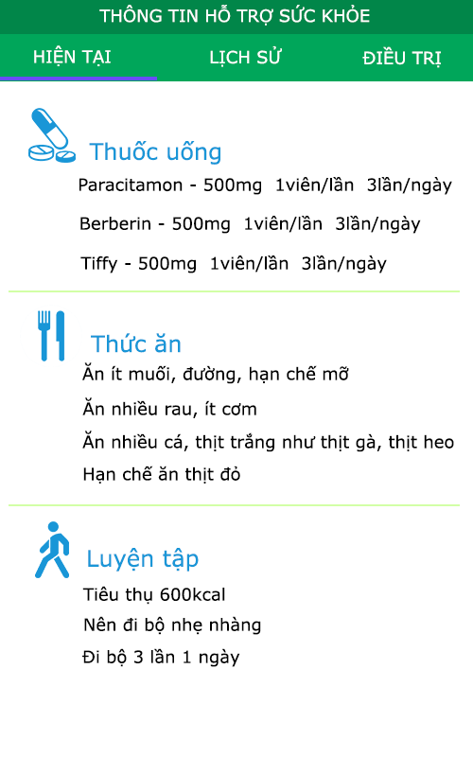

 |  |  | Wristband
 |  |  | 4C:80:C8:F6:50

 |  |  | XCJ125
 |  |  | 4C:80:C8:F6:50 |  |  | trong 1 ngay 3 bua uong 3 bua khac nhau

Username
Password

Login

 |  |  |  |  | Ngay 13/9/2015 benh nhan A duoc dieu tri nhu the nao? Va duoc hen gap vao ngay nao tiep theo (n)

 |  |  |  |  | Vao ngay n benh nhan A se duoc dieu tri nhu the nao tiep theo

